ログイン
外部設計書 |  |  |  | チーム名 |  | B1 浜辺の美しい蝉
 |  |  |  | 画面名 |  | ログイン |  |  |  | 作成者 | 三上健太 |  |  | 更新者
 |  |  |  | システム名 |  | 献立ゴルフ |  |  |  | 作成日 | 2024-06-17 |  |  | 更新日
 |  |  |  | 備考

 | 画面設計
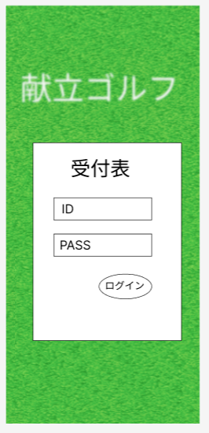

①アプリ名

②タイトル

ログイン失敗！
もう一度入力してね
③ユーザID
⑥エラータイトル

④パスワード
⑦エラー詳細

⑤ログインボタン

 | 機能設計

【利用者視点】
ページロード時
・ページが読み込まれる
・プレースホルダー内に「ID」「パスワード」と表示されている
ログインボタンを押したとき
エラー：フォームの中身が空のとき(form要素にrequired属性)
送信処理：フォーム内容が埋まっているとき
送信後
ログイン成功：ホーム画面に遷移している
ログイン失敗：ログインページのまま。「ログイン失敗しました」のメッセージが表示される。
【開発者視点】
①送信ボタンのクリックでサーブレットへフォーム内容を送信、
②サーブレット側でフォーム内容を受け取りユーザーテーブルへ問い合わせる。
③入力されたユーザーIDでテーブル内のユーザID列内を検索、
ヒットした場合は、ヒットしたユーザー名に対応するパスワードと入力されたパスワードを照合する。
④入力されたユーザー名とパスワードのペアが、テーブル内のペアと一致している場合はログイン成功。
それ以外の場合はログイン失敗とみなす。
⑤ログイン成功の場合はログイン情報(管理No,ID,PW)をスコープに格納してホーム画面へフォワード、
失敗の場合は「ログイン失敗しました」の文言をスコープに格納しログインページに戻し、表示させる。

 | 項目定義書

 | No | 物理名 | 論理名 |  | 画面型 |  | データ型(Java) | min | max | DBテーブル |  | DBカラム | 備考
 | 1 | TopTitle | アプリタイトル |  | div
 | 2 | title | タイトル文 |  | div |  | String
 | 3 | user_id | ログインID |  | input/text |  | String | 1桁 | 15桁 | users |  | user_id | placeholderあり、required
 | 4 | user_pass | パスワード |  | input/password |  | String | 1桁 | 20桁 | users |  | user_pass
 | 5 | LoginButton | ログインボタン |  | input/submit |  |  |  |  | users
 | 6 | ErrorTitle | エラータイトル |  | c:forEach,div
 | 7 | ErrorText | エラー詳細文 |  | c:forEach,div

 | 8
 | 9
 | 10
 | 11
 | 12
 | 13
 | 14

 | 15
 | 16
 | 17
 | 18
 | 19
 | 20
 | 21

 | 22
 | 23
 | 24
 | 25
 | 26
 | 27
 | 28

 | 29
 | 30
 | 31
 | 32
 | 33
 | 34
 | 35

 | 36
 | 37
 | 38
 | 39
 | 40
 | 41
 | 42

 | 43

ホーム
外部設計書 |  |  |  | チーム名 |  | B1 浜辺の美しい蝉
 |  |  |  | 画面名 |  | ホーム |  |  |  | 作成者 | 三上健太 |  |  | 更新者
 |  |  |  | システム名 |  | 献立ゴルフ |  |  |  | 作成日 | 2024-06-17 |  |  | 更新日
 |  |  |  | 備考

 | 画面設計
①ハンバーガーメニュー
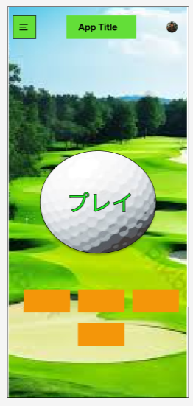

②アプリタイトル

③プレイボタン

⑤料理の一覧

④食材の記録
⑥スコア記録

⑦本登録

サーブレット処理
ログインチェック
ifユーザ名列がテーブルに存在
ifパスワードが一致
ログイン成功
else
ログイン失敗
else
ログイン失敗
ログイン成功した場合は以下を行う
ツアー、ラウンド、ホールが正しいかチェック
DBから確認
(ユーザ管理番号,直近ツアー,直近ラウンド,直近ホール)
if直近ツアー期間外
ツアー作成＆ラウンド１ホール１作成
else
if直近ラウンドがホール6
if直近ラウンドがR1
R2H1を作成
elseif直近ラウンドがR2
R3H1を作成
else(直近R3)
ツアー作成＆ラウンド１ホール１作成
else
次のホールを作成
セッションを作成
？？？？？？？？？？？？？
【利用者視点】
ページ読み込み時
・ハンバーガーメニューとロゴがページ上部に表示される
・ページ中部に「プレイ」、下部に「食材の記録」「料理の一覧」「スコア」「本登録ボタン」のボタンがそれぞれ表示される
「プレイ」を押したとき
前回料理した際の本登録を終わらせていない：ホーム画面のまま
ラウンド開始時に食材を登録していない：ホーム画面のまま
それ以外：ワールドツアーページへ遷移する
「食材の記録」を押したとき
・食材調味料の一覧ページに遷移する
「料理の一覧」を押したとき
・料理の一覧ページに遷移する
「スコア」を押したとき
・参加中のツアースコアページに遷移する
「本登録」を押したとき
・プレイ後の本登録が終わっていない人だけ本登録ページへ
・それ以外はホーム画面のまま
エラー等でホーム画面に戻ってきたとき
・エラーメッセージが表示される
・エラータイトルと詳細、閉じるボタンがある
・閉じるボタンを押すとダイアログが閉じる
【開発者視点】
ページ読み込み時
プレイステータスのチェック
・直近のホールのプレイステータスを参照
本登録済み：ラウンドステータスチェック後、必要に応じて処理(DB上でツアーやホールの追加)を行い、メインページ表示
仮登録済み、中断、調理前：メインページ表示
食材不足：ラウンドステータスのチェックを行い、各ラウンドの食材登録前を除いて失格判定にする(ツアー終了。総合成績NULL)
ラウンドステータスのチェック
・セッションスコープに入ったユーザ管理番号でDBに問い合わせ、現在のツアー/ラウンド/ホール状況を確認
・状況に合わせて各ツアー,ラウンド,ホールを作成し、ラウンドステータスを変更する
(ラウンドステータスは、１ラウンドにつき食材登録１回のみの判断に使用する)
※プレイステータスは「食材不足」「調理前」「料理中」「中断」「仮登録」「本登録」の６種。本登録ページの遷移やプレイ中断時の処理、失格判定の判断に使用する。
※ラウンドステータスはＲ１～３、食材登録前のＲＮの４種。食材の登録はＲＮのみを通し、ステータスＲ１～３のプレイステータス「食材不足」を失格にする
「プレイ」を押したとき
・ラウンドステータスＲ１～３でプレイステータス「調理前」のみ、ワールドツアーページにフォワードさせる
・ラウンドステータスRNの場合は食材の登録推奨、プレイステータス「中断」は再開処理、「仮登録」は本登録推奨
「料理の一覧」を押したとき
・料理の一覧ページへフォワード
「食材の記録」を押したとき
・食材の記録ページへフォワード
「本登録」を押したとき
・プレイステータス「仮登録」のときだけ本登録ページへ
・それ以外の人はホーム画面のまま
 | 機能設計

 | 項目定義書

 | No | 物理名 | 論理名 |  | 画面型 |  | データ型(Java) | min | max | DBテーブル |  | DBカラム | 備考
 | 1 | HumburgerMenu | ハンバーガーメニュー |  | header
 | 2 | AppTitle | アプリタイトル |  | header/div |  | String
 | 3 | PlayButton | プレイ |  | div&ahref
 | 4 | FoodSeasButton | 食材の記録 |  | div&ahref
 | 5 | DishButton | 料理の一覧 |  | div&ahref
 | 6 | ScoreButton | スコア記録 |  | div&ahref
 | 7 | RegistButton | 本登録 |  | div&ahref

 | 8
 | 9
 | 10
 | 11
 | 12
 | 13
 | 14

 | 15
 | 16
 | 17
 | 18
 | 19
 | 20
 | 21

 | 22
 | 23
 | 24
 | 25
 | 26
 | 27
 | 28

 | 29
 | 30
 | 31
 | 32
 | 33
 | 34
 | 35

 | 36
 | 37
 | 38
 | 39
 | 40
 | 41
 | 42

 | 43

食材調味料の一覧
外部設計書 |  |  |  | チーム名 |  | B1 浜辺の美しい蝉
 |  |  |  | 画面名 |  | 食材調味料の一覧 |  |  |  | 作成者 | 澤田乃々佳 |  |  |  | 更新者
 |  |  |  | システム名 |  | 献立ゴルフ |  |  |  | 作成日 | 2024-06-17 |  |  |  | 更新日
 |  |  |  | 備考

 | 画面設計
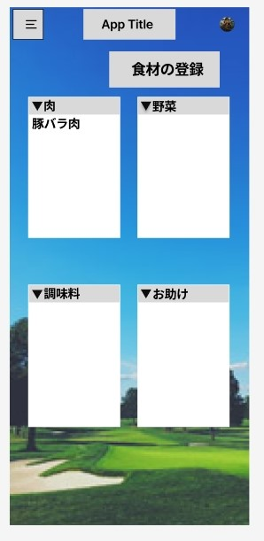
①

⑤
App Title
肉
野菜
豚バラ肉
肉
調味料
お助け
肉
▲肉
更新

①
⑥

M0001
③
②
⑦
豚バラ肉

④
在庫 有◎ 無 〇
※編集できるのは在庫のみ

⑪
⑯
M0002

鶏ムネ肉

⑫
⑰
在庫 有◎ 無 〇

食材の登録

 | 機能設計

【利用者視点】
ページ読み込み時
・「肉」「野菜」「お助け」「調味料」のジャンルごとに文字付きボタンがある
・ジャンルごとの項目は折りたたまれていて初期状態では見えない
・「食材の登録はこちら」も画面の上部と下部に表示されている
画像ボタンを押したとき
・各ボタンを押すと折りたたまれていたものが展開されて、登録したものをジャンルごとに見ることができる
・各食材ごとに「登録名」「在庫の有無」の項目が表示され、在庫の有無に関してはここで編集できる
・更新ボタンはジャンルごとに表示される
更新ボタンを押したとき
・「在庫なし」に変更して更新ボタンを押すと、ページが更新されて一覧から無くなっている
食材の登録を押したとき
・ラウンド開始後に食材登録をしていない場合は、食材の登録ページに遷移する
・それ以外の場合はページ維持。遷移なし
【開発者視点】
ページ読み込み時
・セッションスコープから各ジャンルの登録データを取り出し、forEachとEL文で折りたたみ部分に項目を追加する
画像ボタンを押したとき
・javascriptのクリックイベントで折りたたまれた中身を表示する
更新ボタンを押したとき
・更新処理を行うサーブレットにフォーム内容を送り、テーブルを更新する
食材の登録を押したとき
・リンク先のサーブレットでラウンドステータスをチェックし、RNの場合は食材の登録ページにフォワード
・それ以外の場合は登録できないメッセージを表示するだけで、遷移なし

 | 項目定義書

 | No | 物理名 | 論理名 |  | 画面型 |  | データ型(Java) | min | max | DBテーブル |  | DBカラム | 備考
 | 1 | meat | 肉 |  | div&img
 | 2 | meatList | 肉一覧 |  | detail,summary
 | 3 | meatName | 登録名 |  | span |  | String |  |  | food_seas |  | food_seas_name
 | 4 | meatStock | 在庫 |  | input/radio |  | Boolean |  |  | food_seas |  | stock
 | 5 | meatUpdate | 更新ボタン |  | input/submit
 | 6 | vege | 野菜 |  | div&img
 | 7 | vegeList | 野菜一覧 |  | detail,summary
 | 8 | vegiName | 登録名 |  | span |  | String |  |  | food_seas |  | food_seas_name |  | 画面設計では省略
 | 9 | vegeStock | 在庫 |  | input/radio |  | Boolean |  |  | food_seas |  | stock |  | 画面設計では省略
 | 10 | vegiUpdate | 更新ボタン |  | input/submit
 | 11 | help | お助け食材 |  | div&img
 | 12 | helpList | お助け一覧 |  | detail,summary
 | 13 | helpName | 登録名 |  | span |  | String |  |  | food_seas |  | food_seas_name |  | 画面設計では省略
 | 14 | helpStock | 在庫 |  | input/radio |  | Boolean |  |  | food_seas |  | stock |  | 画面設計では省略
 | 15 | helpUpdate | 更新ボタン |  | input/submit
 | 16 | myseas | マイ調味料 |  | div&img
 | 17 | myseasList | マイ調味料一覧 |  | detail,summary
 | 18 | myseasName | 登録名 |  | span |  | String |  |  | food_seas |  | food_seas_name |  | 画面設計では省略
 | 19 | myseasStock | 在庫 |  | input/radio |  | Boolean |  |  | food_seas |  | food_seas_stock |  | 画面設計では省略
 | 20 | myseeasUpdate | 更新ボタン |  | input/submit
 | 21
 | 22
 | 23
 | 24
 | 25
 | 26
 | 27
 | 28
 | 29
 | 30
 | 31
 | 32
 | 33
 | 34
 | 35
 | 36
 | 37
 | 38
 | 39
 | 40
 | 41
 | 42
 | 43
 | 44
 | 45
 | 46
 | 47
 | 48
 | 49

食材調味料の登録
外部設計書 |  |  |  | チーム名 |  | B1 浜辺の美しい蝉
 |  |  |  | 画面名 |  | 食材調味料の登録 |  |  |  | 作成者 | 澤田乃々佳 |  |  | 更新者
 |  |  |  | システム名 |  | 献立ゴルフ |  |  |  | 作成日 | 2024-06-17 |  |  | 更新日
 |  |  |  | 備考

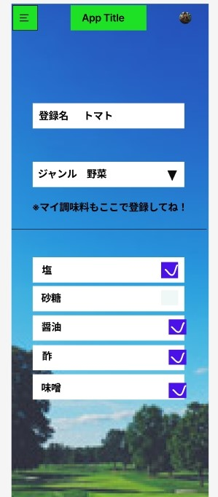
 | 画面設計

①

②

③
④

豆板醤

甜麺醤

うぇ
ウェイパー
✓

 | 機能設計

利用者視点
ページ読み込み時
・食材調味料の登録と、調味料セットの登録に関する入力フォームが表示される
食材調味料の登録
・登録名をフォームに入力し、ジャンルをセレクトボックスから選択する
・登録ボタンを押すと、登録画面に戻り、再び登録ができる。、
調味料セットの登録
・調味料セットの一覧がチェックボックスと共に並んでいる
・あるものにチェックを付けて、無くなっているものはチェックを外しておく
開発者視点
ページ読み込み時
・食材マイ調味料登録フォームと、調味料ボックスのチェックボックスを表示する。
食材マイ調味料の登録
・登録処理を行うサーブレットにフォームの内容を送り、food_seasテーブルを更新する。
調味料セットの登録
・登録処理を行うサーブレットにチェックボックスの内容を送り、seasテーブルを更新する。

 | 項目定義書

 | No | 物理名 | 論理名 |  | 画面型 |  | データ型(Java) | min | max | DBテーブル |  | DBカラム | 備考
 | 1 | foodSeasName | 登録名フォーム |  | input/text |  | String |  |  | food_seas |  | food_seas_name
 | 2 | foodSeasGenre | ジャンル |  | form/select |  | String |  |  | food_seas |  | food_seas_genre
 | 3 | food_seas_stock | 在庫の有無 |  | radiobox |  | boolean |  |  | food_seas |  | food_seas_stock
 | 4 | suger | 砂糖 |  | checkbox |  | boolean | 0 | 1 | seas |  | suger
 | 5 | solt | 塩 |  | checkbox |  | boolean |  |  | seas |  | solt
 | 6 | vineger | 酢 |  | checkbox |  | boolean |  |  | seas |  | vineger
 | 7 | soysauce | 醤油 |  | checkbox |  | boolean |  |  | seas |  | soysauce
 | 8 | miso | 味噌 |  | checkbox |  | boolean |  |  | seas |  | miso
 | 9 | touban | 豆板醤 |  | checkbox |  | boolean |  |  | seas |  | touban
 | 10 | tenmen | 甜麺醤 |  | checkbox |  | boolean |  |  | seas |  | tenmen
 | 11 | weiper | ウェイパー |  | checkbox |  | boolean |  |  | seas |  | weiper
 | 12 | rayu | ラー油 |  | checkbox |  | boolean |  |  | seas |  | rayu
 | 13 | oystar | オイスターソース |  | checkbox |  | boolean |  |  | seas |  | oystar
 | 14 | kochu | コチュジャン |  | checkbox |  | boolean |  |  | seas |  | kochu
 | 15 | chill | 唐辛子 |  | checkbox |  | boolean |  |  | seas |  | chill
 | 16 | kumin | クミン |  | checkbox |  | boolean |  |  | seas |  | kumin
 | 17 | garamu | ガラムマサラ |  | checkbox |  | boolean |  |  | seas |  | garamu
 | 18 | curry | カレーパウダー |  | checkbox |  | boolean |  |  | seas |  | curry
 | 19 | chillpowder | チリパウダー |  | checkbox |  | boolean |  |  | seas |  | chillpowder
 | 20 | consome | コンソメ |  | checkbox |  | boolean |  |  | seas |  | consome
 | 21 | tomato | トマト缶 |  | checkbox |  | boolean |  |  | seas |  | tomato
 | 22 | herb | 香草 |  | checkbox |  | boolean |  |  | seas |  | herb
 | 23 | wine | ワイン系 |  | checkbox |  | boolean |  |  | seas |  | wine
 | 24 | blackpepper | ブラックペッパー |  | checkbox |  | boolean |  |  | seas |  | blackpepper
 | 25 | nanm | ナンプラー |  | checkbox |  | boolean |  |  | seas |  | nanm
 | 26 | chillsouce | チリソース |  | checkbox |  | boolean |  |  | seas |  | chillsouce
 | 27 | coconuts | ココナッツ類 |  | checkbox |  | boolean |  |  | seas |  | coconuts
 | 28 | mustard | マスタード |  | checkbox |  | boolean |  |  | seas |  | mustard
 | 29 | ketsup | ケチャップ |  | checkbox |  | boolean |  |  | seas |  | ketsup
 | 30 | mayo | マヨネーズ |  | checkbox |  | boolean |  |  | seas |  | mayo
 | 31 | bbq | BBQソース |  | checkbox |  | boolean |  |  | seas |  | bbq
 | 32 | cheese | チーズ |  | checkbox |  | boolean |  |  | seas |  | cheese
 | 33
 | 34
 | 35
 | 36
 | 37
 | 38
 | 39
 | 40
 | 41
 | 42
 | 43
 | 44
 | 45
 | 46
 | 47
 | 48
 | 49

料理の一覧
外部設計書 |  |  |  |  | チーム名 |  | B1 浜辺の美しい蝉
 |  |  |  |  | 画面名 |  | 料理一覧 |  |  |  | 作成者 |  | 三上さん |  |  | 更新者 | 関沼
 |  |  |  |  | システム名 |  | 献立ゴルフ |  |  |  | 作成日 |  | 2024-06-15 |  |  | 更新日 | 2024-06-17
 |  |  |  |  | 備考
1

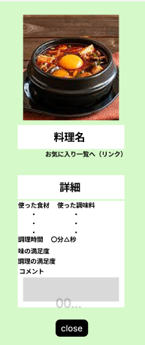
 | 画面設計 |  |  | ページ読み込み時 |  |  |  |  |  |  |  | 各料理画像を押したとき
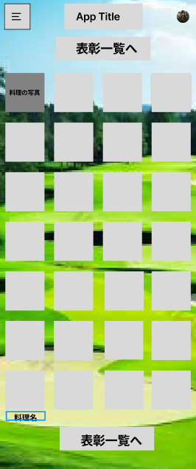
４

２

５
３

６

7～21

1

 | 機能設計

利用者視点
ページ読み込み時
・画像と料理名のセットが横4列で一覧表示される
・ページ上部と下部に表彰ページへのリンクがある
各料理画像を押したとき
・ダイアログで料理の詳細が表示される
・閉じるボタンを押すとダイアログを閉じることができる
開発者視点
ページ読み込み時
・jspでforeachで料理の画像、登録名の繰り返し出力と共に、javascriptの埋め込みコード、ダイアログボックスも
繰り返し出力する
・画像はダイアログのopen処理ができるようにjavascriptで設定しておく
各料理画像を押したとき
・記述したjavascriptでダイアログが開く
・ダイアログ内の閉じるボタンを押すとjavascriptのcloseが作用しダイアログが閉じる

 | 項目定義書

 | No | 物理名 | 論理名 |  |  | 画面型 |  | データ型(Java) | min | max | DBテーブル |  |  | DBカラム | 備考
 | 1 | cooks_name | 料理名 |  |  | text |  | String |  |  | cooks |  |  | cooks_name | ページ読み込み
 | 2 | cooks_img | 料理 |  |  | img |  |  |  |  | cooks |  |  | cooks_img | ページ読み込み
 | 3 |  | 表彰一覧 |  |  | div&ahref |  |  |  |  |  |  |  |  | ページ読み込み

 | 4 | cooks_img | 料理 |  |  | img |  |  |  |  | cooks |  |  | cooks_img | 各料理画像を押したとき
 | 5 | cooks_name | 料理名 |  |  | text |  | String |  |  | cooks |  |  | cooks_name | 各料理画像を押したとき
 | 6 | cooks_detail | 詳細 |  |  | detail |  |  |  |  |  |  |  |  | 各料理画像を押したとき

 | 6.6428571429
 | 7.4285714286 | cooks_num | 料理識別番号 |  |  | text |  | int |  |  | cooks |  |  | cooks_num | 詳細を押したとき
 | 8.2142857143 | cooks_date | 日付 |  |  | text |  | int |  |  | cooks |  |  | cooks_date | 詳細を押したとき
 | 9 | cooks_img | 画像 |  |  | img |  | String |  |  | cooks |  |  | cooks_img | 詳細を押したとき
 | 9.7857142857 | cooks_name | 料理名 |  |  | text |  | String |  |  | cooks |  |  | cooks_name | 詳細を押したとき
 | 10.571428571 | cooks_time | 調理時間 |  |  | text |  | String |  |  | cooks |  |  | cooks_time | 詳細を押したとき
 | 11.357142857 | cooks_sta | 開始時間 |  |  | text |  | String |  |  | cooks |  |  | cooks_sta | 詳細を押したとき
 |  | cooks_fin | 終了時間 |  |  | text |  | String |  |  | cooks |  |  | cooks_fin | 詳細を押したとき
 | 12.142857143 | food_con | 提示された食材 |  |  | text |  | String |  |  | cooks |  |  | food_con | 詳細を押したとき
 | 12.928571429 | food_used | 使用した食材 |  |  | text |  | String |  |  | cooks |  |  | food_used | 詳細を押したとき
 | 13.714285714 | seas_con | 提示された調味料 |  |  | text |  | String |  |  | cooks |  |  | seas_con | 詳細を押したとき
 | 14.5 | seas_used | 使用した調味料 |  |  | text |  | String |  |  | cooks |  |  | seas_used | 詳細を押したとき
 | 15.285714286 | cooks_satis | 調理満足度 |  |  | text |  | String |  |  | cooks |  |  | cooks_satis | 詳細を押したとき
 | 16.071428571 | aji_satis | 味満足度 |  |  | text |  | String |  |  | cooks |  |  | aji_satis | 詳細を押したとき
 | 16.857142857 | cooks_fav | お気に入りタグ |  |  | text |  | String |  |  | cooks |  |  | cooks_fav | 詳細を押したとき
 |  | cooks_com | コメント |  |  | text |  | String |  |  | cooks |  |  | cooks_com
 | 17.642857143
 | 18.428571429
 | 19.214285714
 | 20
 | 20.785714286
 | 21.571428571
 | 22.357142857

 | 23.142857143
 | 23.928571429
 | 24.714285714
 | 25.5
 | 26.285714286
 | 27.071428571
 | 27.857142857

 | 28.642857143
 | 29.428571429
 | 30.214285714
 | 31
 | 31.785714286
 | 32.571428571
 | 33.357142857

 | 34.142857143

お気に入り
外部設計書 |  |  |  | チーム名 |  | B1 浜辺の美しい蝉
 |  |  |  | 画面名 |  | お気に入り |  |  |  |  | 作成者 |  |  | 更新者
 |  |  |  | システム名 |  | 献立ゴルフ |  |  |  |  | 作成日 |  |  | 更新日
 |  |  |  | 備考

 | 画面設計

 |  |  | ページ読み込み時 |  |  |  |  |  |  | 各ボタンを押したとき


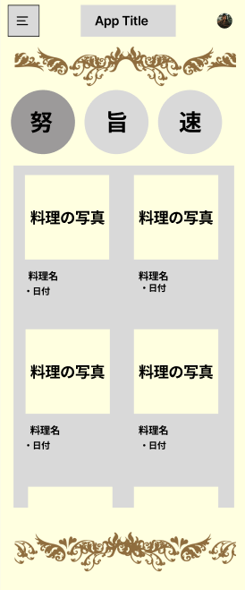

4

1
2
3
5

6

 | 機能設計

利用者視点
ページ読み込み時
・「頑張ったで賞」「旨かったで賞」「速かったで賞」に対応するボタン３つが横一列に並んでいる
・このとき各賞の料理一覧は隠れていて見えない状態
各ボタンを押したとき
・隠れていた各賞ごとの料理一覧が下に表示される
・表示されるのは」日付「「料理名」「画像」のみ
・画像を押すと全ての料理情報がダイアログで表示される
・ダイアログの下部に閉じるボタンがあり、押すとダイアログが閉じる
開発者視点

 | 項目定義書

 | No | 物理名 | 論理名 |  | 画面型 |  | データ型(Java) | min | max |  | DBテーブル | DBカラム | 備考
 | 1 | effort button | 努力ボタン |  | detail |  |  |  |  |  | cooks |  | ページ読み込み
 | 2 | delisious button | 旨かったボタン |  | detail |  |  |  |  |  | cooks |  | ページ読み込み
 | 3 | fast button | 速かったボタン |  | detail |  |  |  |  |  | cooks |  | ページ読み込み

 | 4 | cooks_img | 画像 |  | img |  | String |  |  |  | cooks | cooks_img | ボタンを押したとき
 | 5 | cooks_name | 料理名 |  | text |  | String |  |  |  | cooks | cooks_name | ボタンを押したとき
 | 6 | cooks_date | 日付 |  | text |  | int |  |  |  | cooks | cooks_date | ボタンを押したとき
 | 6.3734939759
 | 7.0120481928
 | 7.6506024096
 | 8.2891566265
 | 8.9277108434
 | 9.5662650602
 | 10.204819277
 | 10.843373494
 | 11.481927711
 | 12.120481928
 | 12.759036145
 | 13.397590361
 | 14.036144578
 | 14.674698795
 | 15.313253012
 | 15.951807229
 | 16.590361446
 | 17.228915663
 | 17.86746988
 | 18.506024096
 | 19.144578313
 | 19.78313253
 | 20.421686747
 | 21.060240964
 | 21.698795181
 | 22.337349398
 | 22.975903614
 | 23.614457831
 | 24.253012048
 | 24.891566265
 | 25.530120482
 | 26.168674699
 | 26.807228916
 | 27.445783133
 | 28.084337349
 | 28.722891566
 | 29.361445783
 | 30
 | 30.638554217
 | 31.277108434
 | 31.915662651

ワールドツアー
外部設計書 |  |  |  | チーム名 |  | B1 浜辺の美しい蝉
 |  |  |  | 画面名 |  | ワールドツアー |  |  |  | 作成者 | 壱岐 |  |  | 更新者 | 壱岐
 |  |  |  | システム名 |  | 献立ゴルフ |  |  |  | 作成日 | 2024-06-17 |  |  | 更新日 | 2024-06-18
 |  |  |  | 備考

 | 画面設計

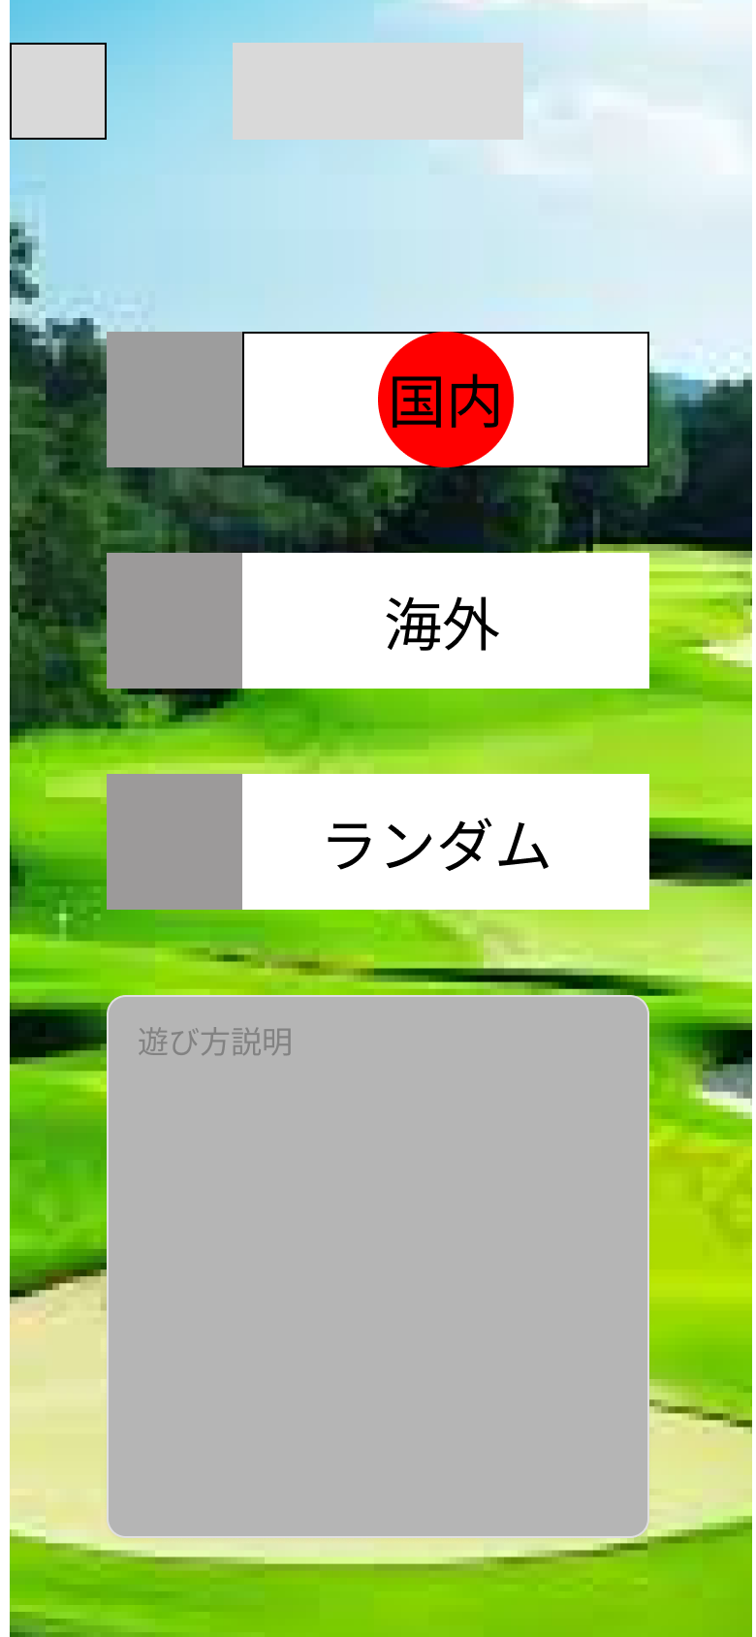

1

2

3

4

開発視点
・地域名ステータスを送信して、料理中画面で受信した地域名でグループ化して条件に表示。
サーブレットの処理
・あらかじめ作っておいた国名配列からランダムで1つ選ぶ
・国名を調味料セット内から検索し、塩味あり配列となし配列に分割する
・配列内をシャッフルして塩味なし配列の先頭を新配列の必須調味料に加える
・塩味あり配列の先頭をFREE調味料に加える
・残りの要素を１つの配列にまとめてシャッフルし、FREE調味料②、禁止調味料①、禁止調味料②にセットする
・調味料セットの調味料が存在しない場合は配列の後ろから格納
・塩味あり配列の要素数が0の場合は、国名を変更する
・調味料５種類が順に並んだらセッションスコープに格納する
 | 機能設計
利用者視点
ページ内要素
・国内、海外、ランダムのコースを決めるボタンがそれぞれある。
これらはプレイで使用できる調味料の種類に基づいて分類されている。
国内モードは日本で固定だが、海外モードでは中国、韓国、ヨーロッパなど6種類の地域からランダムで提案。
・ボタン３つの下には遊び方説明が書いてある。
各コースのボタンを押したとき
・料理中のページに遷移する

 | 項目定義書

 | No | 物理名 | 論理名 |  | 画面型 |  | データ型(Java) | min | max | DBテーブル |  | DBカラム | 備考
 | 1 | kokunai | 国内モード |  | input/ |  | String |  |  | cooks_seas |  | region
 | 2 | kaigai | 海外モード |  | input/ |  | String |  |  | cooks_seas |  | region
 | 3 | random | ランダム |  | input/ |  | String |  |  | cooks_seas |  | region
 | 4 |  | 遊び方説明 |  | div

 | 5
 | 6
 | 7
 | 8

 | 9
 | 10
 | 11
 | 12

 | 13
 | 14
 | 15
 | 16

 | 17
 | 18
 | 19
 | 20

 | 21
 | 22
 | 23
 | 24

 | 25

プレイ
外部設計書 |  |  |  |  | チーム名 |  | B1 浜辺の美しい蝉
 |  |  |  |  | 画面名 |  | プレイ |  |  |  | 作成者 | 壱岐 |  |  | 更新者 | 壱岐
 |  |  |  |  | システム名 |  | 献立ゴルフ |  |  |  | 作成日 | 2024-06-17 |  |  | 更新日 | 2024-06-18
 |  |  |  |  | 備考

 | 画面設計

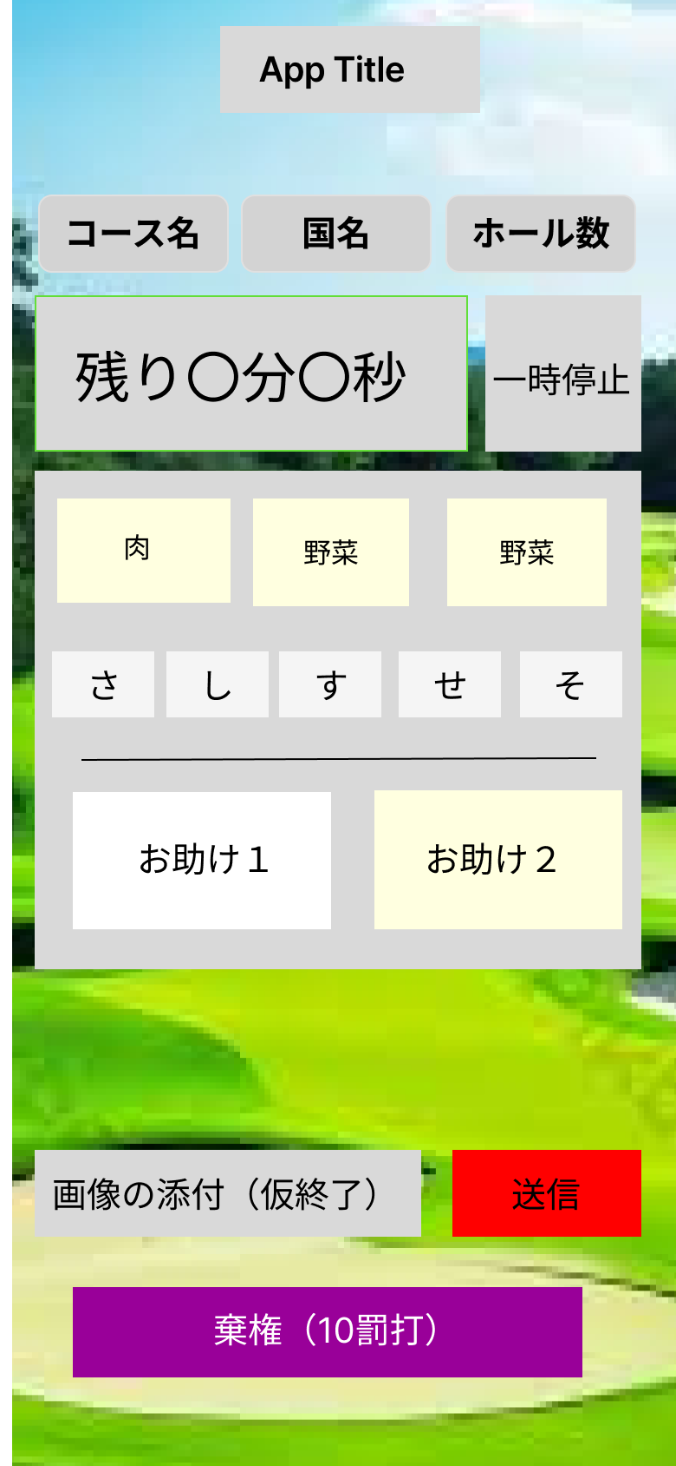

1
2
3

5
4

10
10
9

13

12
11

6
7

8

 | 機能設計
利用者視点
ページ読み込み時
・プレイ条件が表示される
・条件表示と同時にタイマーが動き出している
・画像添付ボタン、送信ボタン、一時停止ボタン、棄権ボタンの４種類がある
画像添付ボタンを押したとき
・スマホのカメラが起動する
・スマホ以外の端末ではカメラは起動しないため、別途撮影して画像ファイルを選択する
送信ボタンを押したとき
・添付した画像が送信されて料理完成ページ(仮登録完了ページ)に遷移する
一時停止ボタンを押したとき
・タイマーが停止されてダイアログボックスが表示される
・ダイアログボックスの閉じるボタンを押すとタイマーが再開する
棄権ボタンを押したとき
・確認ダイアログが出る
・棄権ボタンに関してはタイマーは停止しない
・確認ダイアログで棄権を選ぶと別のダイアログで本日のスコアが表示される、ダイアログを閉じるとホーム画面に遷移する
・確認ダイアログで棄権しないを選ぶと遷移なしで、確認ダイアログが閉じてプレイが続行される
・+10点
開発者視点
・1,2,3,9,10,11,12,13はデータベースに格納されているものを表示させる。
・4はページ内で作成し、5で一時停止ができる。
・6でカメラを起動、7でタイマーを停止し、仮登録画面に遷移する。
・8は料理中ステータスをリセットし料理プレイ
を中断できる。

 | 項目定義書

 | No |  | 物理名 | 論理名 |  | 画面型 |  | データ型(Java) | min | max | DBテーブル |  | DBカラム | 備考
 |  | 1 | course | コース名 |  | div |  | String |  |  | rounds |  | course
 |  | 2 | region | 国名(地域名) |  | div |  | String |  |  | cook_seas |  | region
 |  | 3 | hole_num | ホール数 |  | div |  | int |  |  | rounds |  | hole_num
 |  | 4 | timer | タイマー |  | div
 |  | 5 | pause | 一時停止ボタン |  | button
 |  | 6 | activateCamera | 画像の添付 |  | capture
 |  | 7 | send | 送信 |  | input
 |  | 8 | didNotFinish | 棄権ボタン |  | input |  | String |  |  | rounds |  | status
 |  | 9 | meat | 肉 |  | div&img |  |  |  |  | food_seas |  | food_seas_num
 |  | 10 | meatName | 登録名 |  | span |  | String |  |  | food_seas |  | food_seas_name
 |  | 11 | meatStock | 在庫 |  | input/radio |  | Boolean |  |  | food_seas |  | stock
 |  | 12 | vege | 野菜 |  | div&img |  |  |  |  | food_seas |  | food_seas_num
 |  | 13 | vegiName | 登録名 |  | span |  | String |  |  | food_seas |  | food_seas_name
 |  | 14 | vegeStock | 在庫 |  | input/radio |  | Boolean |  |  | food_seas |  | stock
 |  | 15 | help | お助け食材 |  | div&img |  |  |  |  | food_seas |  | food_seas_num
 |  | 16 | helpName | 登録名 |  | span |  | String |  |  | food_seas |  | food_seas_name
 |  | 17 | helpStock | 在庫 |  | input/radio |  | Boolean |  |  | food_seas |  | stock
 |  | 18 | myseas | マイ調味料 |  | div&img |  |  |  |  | food_seas |  | food_seas_num
 |  | 19 | myseasName | 登録名 |  | span |  | String |  |  | food_seas |  | food_seas_name
 |  | 20 | myseasStock | 在庫 |  | input/radio |  | Boolean |  |  | food_seas |  | stock
 |  | 21 | suger | 砂糖 |  | checkbox |  | boolean |  |  | food_seas
 |  | 22 | solt | 塩 |  | checkbox |  | boolean |  |  | food_seas
 |  | 23 | vineger | 酢 |  | checkbox |  | boolean |  |  | food_seas
 |  | 24 | soysauce | 醤油 |  | checkbox |  | boolean |  |  | food_seas
 |  | 25 | miso | 味噌 |  | checkbox |  | boolean |  |  | food_seas
 |  | 26 | touban | 豆板醤 |  | checkbox |  | boolean |  |  | food_seas
 |  | 27 | tenmen | 甜麺醤 |  | checkbox |  | boolean |  |  | food_seas
 |  | 28 | weiper | ウェイパー |  | checkbox |  | boolean |  |  | food_seas
 |  | 29 | rayu | ラー油 |  | checkbox |  | boolean |  |  | food_seas
 |  | 30 | oystar | オイスターソース |  | checkbox |  | boolean |  |  | food_seas
 |  | 31 | kochu | コチュジャン |  | checkbox |  | boolean |  |  | food_seas
 |  | 32 | chill | 唐辛子 |  | checkbox |  | boolean |  |  | food_seas
 |  | 33 | kumin | クミン |  | checkbox |  | boolean |  |  | food_seas
 |  | 34 | garamu | ガラムマサラ |  | checkbox |  | boolean |  |  | food_seas
 |  | 35 | curry | カレーパウダー |  | checkbox |  | boolean |  |  | food_seas
 |  | 36 | chillpowder | チリパウダー |  | checkbox |  | boolean |  |  | food_seas
 |  | 37 | consome | コンソメ |  | checkbox |  | boolean |  |  | food_seas
 |  | 38 | tomato | トマト缶 |  | checkbox |  | boolean |  |  | food_seas
 |  | 39 | herb | 香草 |  | checkbox |  | boolean |  |  | food_seas
 |  | 40 | wine | ワイン系 |  | checkbox |  | boolean |  |  | food_seas
 |  | 41 | blackpepper | ブラックペッパー |  | checkbox |  | boolean |  |  | food_seas
 |  | 42 | nanm | ナンプラー |  | checkbox |  | boolean |  |  | food_seas
 |  | 43 | chillsouce | チリソース |  | checkbox |  | boolean |  |  | food_seas
 |  | 44 | coconuts | ココナッツ類 |  | checkbox |  | boolean |  |  | food_seas
 |  | 45 | mustard | マスタード |  | checkbox |  | boolean |  |  | food_seas
 |  | 46 | ketsup | ケチャップ |  | checkbox |  | boolean |  |  | food_seas
 |  | 47 | mayo | マヨネーズ |  | checkbox |  | boolean |  |  | food_seas
 |  | 48 | bbq | BBQソース |  | checkbox |  | boolean |  |  | food_seas
 |  | 49 | cheese | チーズ |  | checkbox |  | boolean |  |  | food_seas

仮登録
外部設計書 |  |  |  |  | チーム名 |  | B1 浜辺の美しい蝉
 |  |  |  |  | 画面名 |  | 仮登録 |  |  |  | 作成者 | 壱岐 |  |  | 更新者 | 壱岐
 |  |  |  |  | システム名 |  | 献立ゴルフ |  |  |  | 作成日 | 2024-06-17 |  |  | 更新日 | 2024-06-18
 |  |  |  |  | 備考

 | 画面設計

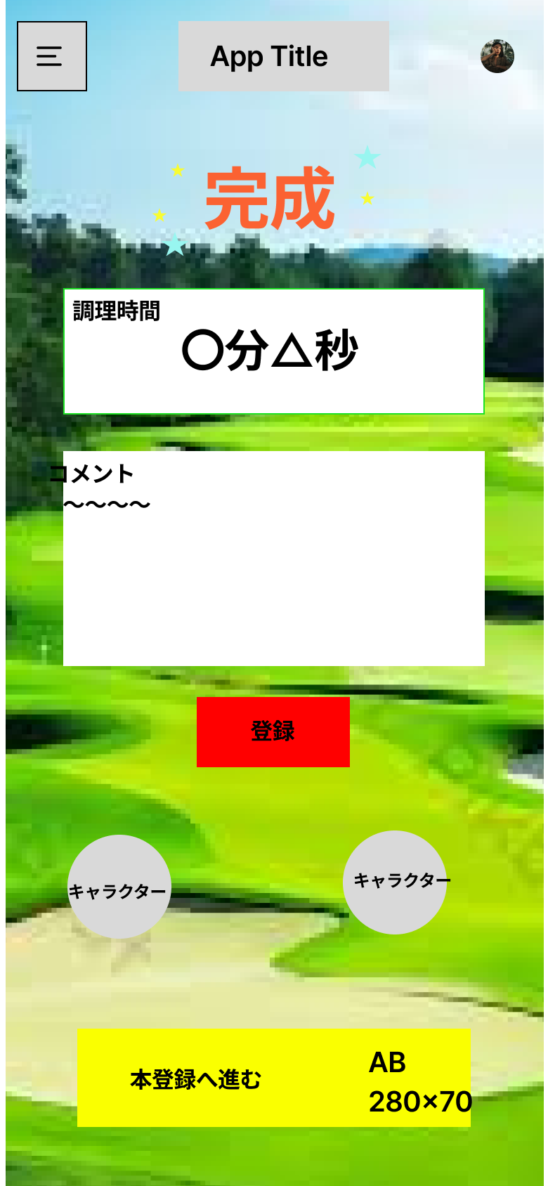

1

2

3

4

5

 | 機能設計
利用者視点
ページ読み込み時
・撮影した画像や調理時間が表示される
・コメントの入力欄、送信ボタンが表示される
・本登録ボタン蛾表示される
送信ボタンを押したとき
・コメント入力フォームの中身がある場合のみ送信処理を行う
・入力した内容が反映された状態でこのページが再表示される
開発者視点
コメントをcooks_comに格納し、本登録で表示できるようにする。
調理時間も表示されている時間をデータベースに格納できる型に変換する。

 | 項目定義書

 | No |  | 物理名 | 論理名 |  | 画面型 |  | データ型(Java) | min | max | DBテーブル |  | DBカラム | 備考
 |  | 1 |  | "完成" |  | p,h
 |  | 2 | cooks_time | 調理時間 |  | div |  |  |  |  | cooks |  | cooks_time
 |  | 3 | cooks_com | コメント |  | input/text |  | String |  |  | cooks |  | cooks_com
 |  | 4 |  | 登録 |  | input/submit
 |  | 5 |  | 本登録へ進む |  | a href

 |  | 6
 |  | 7
 |  | 8
 |  | 9
 |  | 10

 |  | 11
 |  | 12
 |  | 13
 |  | 14
 |  | 15

 |  | 16
 |  | 17
 |  | 18
 |  | 19
 |  | 20

 |  | 21
 |  | 22
 |  | 23
 |  | 24
 |  | 25

 |  | 26
 |  | 27
 |  | 28
 |  | 29
 |  | 30

 |  | 31

本登録
外部設計書 |  |  |  |  | チーム名 |  | B1 浜辺の美しい蝉
 |  |  |  |  | 画面名 |  | 本登録 |  |  |  | 作成者 |  |  | 更新者 | 持田稀美
 |  |  |  |  | システム名 |  | 献立ゴルフ |  |  |  | 作成日 |  |  | 更新日 | 2024-06-17
 |  |  |  |  | 備考

 | 画面設計
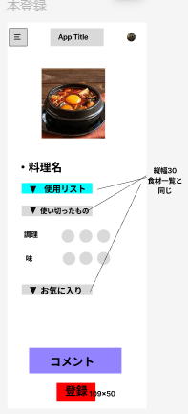

1

4
2

5

3
6

7

 | 機能設計

利用者視点
ページ読み込み時
・料理中画面で撮影した料理の画像が表示されている
・使った食材などを登録するフォーム、送信ボタンが表示される
・仮登録ページでコメントを入力した場合は、それが既に入っている状態で表示される
完成ボタンを押したとき
・入力した内容が送信され、登録完了ページ(本日のスコア)に遷移する
開発者視点
ここで入力したものは、食材・調味料テーブルとスコアテーブルと料理一覧テーブルに反映されるようにする。
仮登録のデータを本登録でも表示できるように取ってくる
・仮登録時に撮影した料理の写真を保存先からとってくる
・完成した料理に名前を付けるテキストボックスの配置
・登録されている食材のテーブルを参照して、今日の調理で使い切った食材にチェックを入れる。在庫を管理する。
・出題した食材・調味料を再度表示させ、チェックボックスを付けて、使用したか否かを入力できるようにする
・味、調理の過程を評価するための入力ボックスを配置
・仮登録で入力した途中のコメントを表示→編集できるようにテキストボックスをつくる
・料理テーブルにその日の料理を追加できるようにする。
・登録ボタンを押すと上記すべてが食材・マイ調味料、調味料、スコアテーブルに反映される

 | 項目定義書

 | No |  | 物理名 | 論理名 |  | 画面型 |  | データ型(Java) | min | max | DBテーブル | DBカラム | 備考
 |  | 1 | ryouriImg | 料理画像 |  | img |  |  |  |  | cooks | cooks_img | 仮登録時に撮影した料理の写真を表示する。
 |  | 2 | ryouriName | 料理名 |  | text |  | String |  |  | cooks | cooks_name | ユーザーが料理に名前を付ける
 |  | 3 | used | 使用リスト |  | form |  | String |  |  | food_seas | foods_seas_name | 調理の条件で提示された食材・調味料から、使用したものにチェックする。
 |  |  |  |  |  |  |  |  |  |  | seas | seas_num
 |  |  |  |  |  |  |  |  |  |  | cook_seas | cook_seas_num
 |  | 4 | empty | 使い切りリスト |  | form |  | String |  |  | food_seas | foods_seas_name | 今回の調理で使い切った食材にチェックをする
 |  |  |  |  |  |  |  |  |  |  | seas | seas_num
 |  | 5 | review | 味評価 |  | form |  | String |  |  | cooks | azi_satis | ユーザー自身が味と調理過程を評価する。
 |  | 5.6470588235 |  | 調理過程評価 |  | form |  | String |  |  | cooks | cooks_satis
 |  | 6.1764705882 | favorite | お気に入り登録 |  | form |  | String |  |  | cooks | cooks_fav | 今回の料理をお気に入りに登録したい場合は登録できる。
 |  | 6.7058823529 | comment | コメント |  | text |  | String |  |  | cooks | cooks_com | 感想など、なんでもコメントを残すことができる。仮登録時のコメントの続きから入力できる。
 |  | 7.2352941176
 |  | 7.7647058824
 |  | 8.2941176471
 |  | 8.8235294118
 |  | 9.3529411765
 |  | 9.8823529412
 |  | 10.411764706
 |  | 10.941176471
 |  | 11.470588235
 |  | 12
 |  | 12.529411765
 |  | 13.058823529
 |  | 13.588235294
 |  | 14.117647059
 |  | 14.647058824
 |  | 15.176470588
 |  | 15.705882353
 |  | 16.235294118
 |  | 16.764705882
 |  | 17.294117647
 |  | 17.823529412
 |  | 18.352941176
 |  | 18.882352941
 |  | 19.411764706
 |  | 19.941176471
 |  | 20.470588235
 |  | 21
 |  | 21.529411765
 |  | 22.058823529
 |  | 22.588235294
 |  | 23.117647059
 |  | 23.647058824
 |  | 24.176470588
 |  | 24.705882353
 |  | 25.235294118
 |  | 25.764705882
 |  | 26.294117647
 |  | 26.823529412

本日のスコア
本登録 |  |  |  |  | チーム名 |  | B1 浜辺の美しい蝉
 |  |  |  |  | 画面名 |  | 本日のスコア |  |  |  | 作成者 |  |  | 更新者 | 持田稀美
 |  |  |  |  | システム名 |  | 献立ゴルフ |  |  |  | 作成日 |  |  | 更新日 | 2024-06-17
 |  |  |  |  | 備考

 | 画面設計

1
2
3
4
5

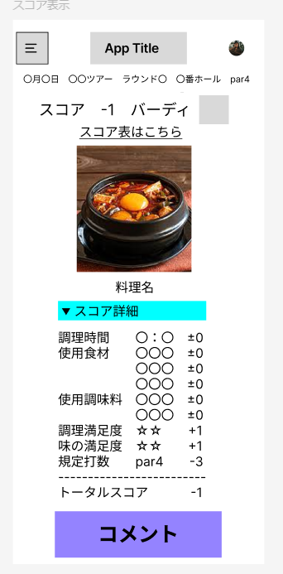

6
8

7

9

10

 | 機能設計

利用者視点
ページ読み込み時
・今回のホールで作成した1品のスコア詳細が表示される

 | 項目定義書

 | No |  | 物理名 | 論理名 |  | 画面型 |  | データ型(Java) | min | max | DBテーブル | DBカラム | 備考
 |  | 1 | date | 日付 |  | input[type date] |  |  |  |  | rounds | hole_date | 調理した日の日付を選択する
 |  | 2 | tourName | ツアー |  | text |  | String |  |  | tours | tour_num | ツアー名が表示される。
 |  | 3 | roundName | ラウンド |  | text |  | String |  |  | rounds | round_num | ラウンド数が表示される。
 |  | 4 | holeNo | ホール数 |  | text |  | int |  |  | rounds | hole_num | ホール数が表示される。
 |  | 5 | parNo | パー |  | text |  | String |  |  | scores | par | その調理のパー（規定打数）が表示される。
 |  | 6 | score | スコア |  | text |  | int |  |  | scores | total_score | その日の調理のスコアが表示される。
 |  | 7 | ryouriName | 料理名 |  | text |  | String |  |  | cooks | cooks_name | ユーザーが本登録時につけた料理名が表示される。
 |  | 8 | ryouriImg | 料理画像 |  | img |  |  |  |  | cooks | cooks_img | ユーザーが仮登録時に撮影した料理の画像が表示される。
 |  | 9 | detail | スコア詳細 |  | img |  | String |  |  | scores | time_scores | 評価基準に従って、その日のスコアの詳細が表示される。
 |  | 10 |  |  |  |  |  |  |  |  |  | food_scores
 |  | 11 |  |  |  |  |  |  |  |  |  | seas_scores
 |  | 12 |  |  |  |  |  |  |  |  |  | cook_scores
 |  | 13 |  |  |  |  |  |  |  |  |  | taste_scores
 |  | 14 | comment | コメント |  | text |  |  |  |  | cooks | cook_com | ユーザーが入力したコメントが表示される。
 |  | 15
 |  | 16
 |  | 17
 |  | 18
 |  | 19
 |  | 20
 |  | 21
 |  | 22
 |  | 23
 |  | 24
 |  | 25
 |  | 26
 |  | 27
 |  | 28
 |  | 29
 |  | 30
 |  | 31
 |  | 32
 |  | 33
 |  | 34
 |  | 35
 |  | 36
 |  | 37
 |  | 38
 |  | 39
 |  | 40
 |  | 41
 |  | 42
 |  | 43
 |  | 44
 |  | 45
 |  | 46
 |  | 47
 |  | 48
 |  | 49

スコア
外部設計書 |  |  |  |  | チーム名 |  | B1 浜辺の美しい蝉
 |  |  |  |  | 画面名 |  | 現在のツアー |  |  |  | 作成者 |  |  | 更新者 | 田島規覇也
 |  |  |  |  | システム名 |  |  |  |  |  | 作成日 |  |  | 更新日 | 2024-06-18
 |  |  |  |  | 備考

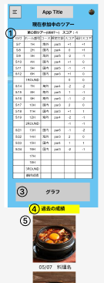
 | 画面設計
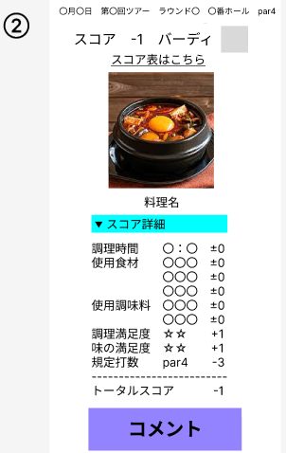

 | 機能設計

利用者視点
ページ読み込み時
①現在のツアー名と、そのツアーの期間が表示される
・現在のツアーのスコア表が表示される
・スコア表のホール番号がクリックできるようになっている
②スコア表のホール番号をクリックしたとき
・折りたたまれたダイアログが画面中央に表示される
・ダイアログには料理の詳細とスコア内訳が書いてある
・ダイアログ内の閉じるボタンを押すとダイアログを閉じることができる
③現在参加中のツアーの成績推移を示したグラフが表示される
④過去の成績へボタンをクリックしたとき
・過去の成績ページへ遷移する
⑤1ホール目からの料理画像と日付・料理名が表示される
開発者視点
・セッションスコープからスコア表の情報を受け取り表示する
・グラフはcanvas要素とCDNのchart.jsで折れ線グラフを描写する
・セッションスコープから料理の情報を受け取り、dialog内にそれぞれ埋め込む
・ダイアログ内のボタンに、ダイアログのopen,closeを設定する

 | 項目定義書

 | No |  | 物理名 | 論理名 |  | 画面型 |  | データ型(Java) | min | max | DBテーブル | DBカラム | 備考
 |  | 1 | tourName | ツアー名 |  |  |  | String |  |  | tour | tour_num
 |  | 2 | period | 期間 |  |  |  | date |  |  | tour | tour_sta
 |  | 3 | totalScore | 最終スコア |  |  |  | int |  |  | past_scores | score
 |  | 4 | scoreBord | スコア表 |  | table
 |  | 5 | date | 日付 |  |  |  | date |  |  | round | hole_date | 料理のダイアログにも表示
 |  | 6 | holeNo | ホール番号 |  | summary |  | String |  |  | round | hole_num
 |  | 7 | course | コース名 |  |  |  | String |  |  | round | course
 |  | 8 | par | パー数 |  |  |  | int |  |  | scores | par | 料理のダイアログにも表示
 |  | 9 | scores | スコア |  |  |  | int |  |  | scores | total_score | 料理のダイアログにも表示
 |  | 10 | cumScore | 累計スコア |  |  |  | int |  |  | scores | total_score | 料理のダイアログにも表示
 |  | 11 | roundScore | ラウンドスコア |  |  |  | int |  |  | scores | total_score
 |  | 12 | roundCumScore | ラウンド累計スコア |  |  |  | int |  |  | scores | total_score
 |  | 13 | currentGraph | グラフ |  | canvas
 |  | 14 |  | 過去の成績 |  | div$ahref
 |  | 15 | scoreName | スコア名 |  |  |  | String |  |  |  |  | 料理のダイアログにのみ表示
 |  | 16 | ryouriImg | 画像 |  | img |  |  |  |  |  |  | 料理のダイアログにのみ表示
 |  | 17 | ryouriName | 料理名 |  |  |  | String |  |  | cook | cook_name | 料理のダイアログにのみ表示
 |  | 18 |  | 詳細折りたたみ |  | details
 |  | 19 | cookingTime | 調理時間 |  |  |  |  |  |  | cook | cook_time | 料理のダイアログにのみ表示
 |  | 20 | used | 使用リスト |  |  |  |  |  |  | cook |  | 料理のダイアログにのみ表示
 |  | 21 | review | 満足度 |  |  |  | int |  |  | cook | cook_satis | 料理のダイアログにのみ表示
 |  | 22 | parScore | 規定打数 |  |  |  | int |  |  | scores | par | 料理のダイアログにのみ表示
 |  | 23 | comment | コメント |  |  |  | String |  |  | cook |  | 料理のダイアログにのみ表示
 |  | 24 |  | 閉じる |  | input/submit
 |  | 25
 |  | 26
 |  | 27
 |  | 28
 |  | 29
 |  | 30
 |  | 31
 |  | 32
 |  | 33
 |  | 34
 |  | 35
 |  | 36
 |  | 37
 |  | 38
 |  | 39
 |  | 40
 |  | 41
 |  | 42
 |  | 43
 |  | 44
 |  | 45
 |  | 46
 |  | 47
 |  | 48
 |  | 49

過去のスコア
外部設計書 |  |  |  |  | チーム名
 |  |  |  |  | 画面名 |  | 過去の成績 |  |  |  | 作成者 |  |  | 更新者 | 田島規覇也
 |  |  |  |  | システム名 |  |  |  |  |  | 作成日 |  |  | 更新日 | 2024-06-18
 |  |  |  |  | 備考

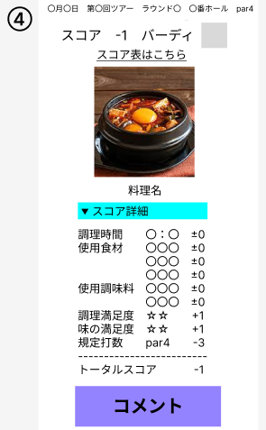
 | 画面設計
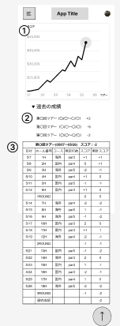

 | 機能設計

利用者視点
ページ読み込み時
①歴代ツアーのグラフが表示される
・グラフは横軸がツアー名、縦軸が総合成績
②「各ツアー名、期間、スコア」のバーが一覧で表示されている
・↑この一覧は折りたたみのバーになっていて、ページを読み込んだ段階では中身は見えない
③各ツアーのバーをクリック
・折りたたまれていたスコア表が表示される
④スコア表のホール番号をクリックしたとき
・折りたたまれたダイアログが画面中央に表示される
・ダイアログには料理の詳細とスコア内訳が書いてある
・ダイアログ内の閉じるボタンを押すとダイアログを閉じることができる
開発者視点
・グラフはcanvas要素とCDNのchart.jsで折れ線グラフを描写する
・detalistでツアー名,期間,総合成績、summaryで各スコア表を書く
・セッションスコープからスコア表と料理の情報を受け取り、detalistとdialog内にそれぞれ埋め込む
・スコア表内の〇と、ダイアログ内のボタンに、ダイアログのopen,closeを設定する

 | 項目定義書

 | No |  | 物理名 | 論理名 |  | 画面型 |  | データ型(Java) | min | max | DBテーブル | DBカラム | 備考
 |  | 1 | resultGraph | 総スコアグラフ |  | canvas
 |  | 2 | tourName | ツアー名 |  | detailist |  | String |  |  | tour | tour_num
 |  | 3 | period | 期間 |  | detailist |  | date |  |  | tour | tour_sta,tour_fin
 |  | 4 | totalScore | 最終スコア |  | detailist |  | int |  |  | past_scores | score
 |  | 5 | scoreBord | スコア表 |  | summary
 |  | 6 | date | 日付 |  |  |  | date |  |  | round | hole_date
 |  | 7 | holeNo | ホール番号 |  | summary |  | String |  |  | round | hole_num
 |  | 8 | course | コース名 |  |  |  | String |  |  | round | course
 |  | 9 | par | パー数 |  |  |  | int |  |  | scores | par
 |  | 10 | scores | スコア |  |  |  | int |  |  | scores | total_score
 |  | 11 | cumScore | 累計スコア |  |  |  | int |  |  | scores | total_score
 |  | 12 | roundScore | ラウンドスコア |  |  |  | int |  |  | scores | total_score
 |  | 13 | roundCumScore | ラウンド累計スコア |  |  |  | int |  |  | scores | total_score
 |  | 14 | scoreName | スコア名 |  |  |  | String |  |  |  |  | 料理のダイアログにのみ表示
 |  | 15 | ryouriImg | 画像 |  | img |  |  |  |  |  |  | 料理のダイアログにのみ表示
 |  | 16 | ryouriName | 料理名 |  |  |  | String |  |  | cook | cook_name | 料理のダイアログにのみ表示
 |  | 17 |  | 詳細折りたたみ |  | details
 |  | 18 | cookingTime | 調理時間 |  |  |  |  |  |  | cook | cook_time | 料理のダイアログにのみ表示
 |  | 19 | used | 使用リスト |  |  |  |  |  |  | cook |  | 料理のダイアログにのみ表示
 |  | 20 | review | 満足度 |  |  |  | int |  |  | cook | cook_satis | 料理のダイアログにのみ表示
 |  | 21 | parScore | 規定打数 |  |  |  | int |  |  | scores | par | 料理のダイアログにのみ表示
 |  | 22 | comment | コメント |  |  |  | String |  |  | cook |  | 料理のダイアログにのみ表示
 |  | 23 |  | 閉じる |  | input/submit
 |  | 24
 |  | 25
 |  | 26
 |  | 27
 |  | 28
 |  | 29
 |  | 30
 |  | 31
 |  | 32
 |  | 33
 |  | 34
 |  | 35
 |  | 36
 |  | 37
 |  | 38
 |  | 39
 |  | 40
 |  | 41
 |  | 42
 |  | 43
 |  | 44
 |  | 45
 |  | 46
 |  | 47
 |  | 48
 |  | 49

